关系图
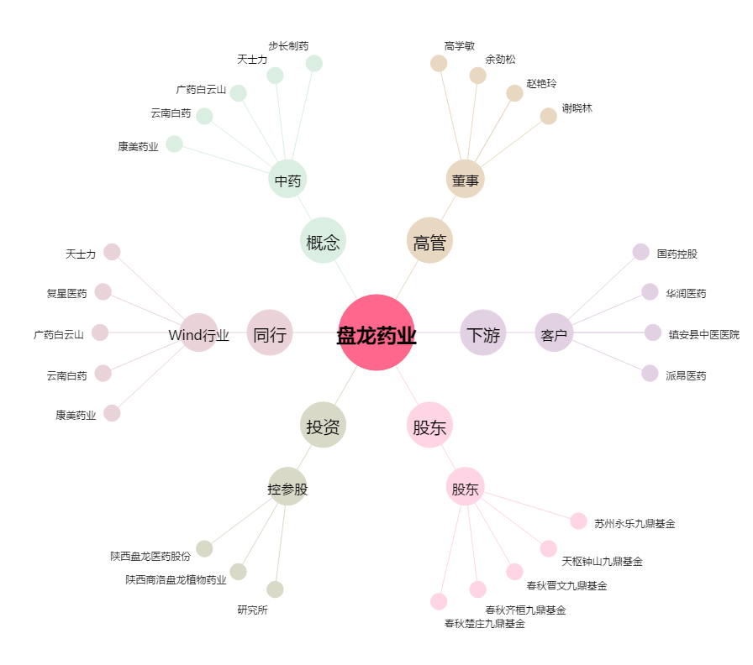
盘龙药业[002864.SZ] - 关系概览图

